Sheet1
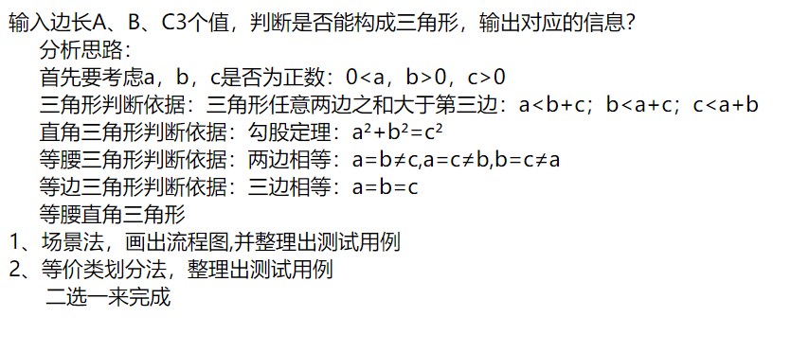
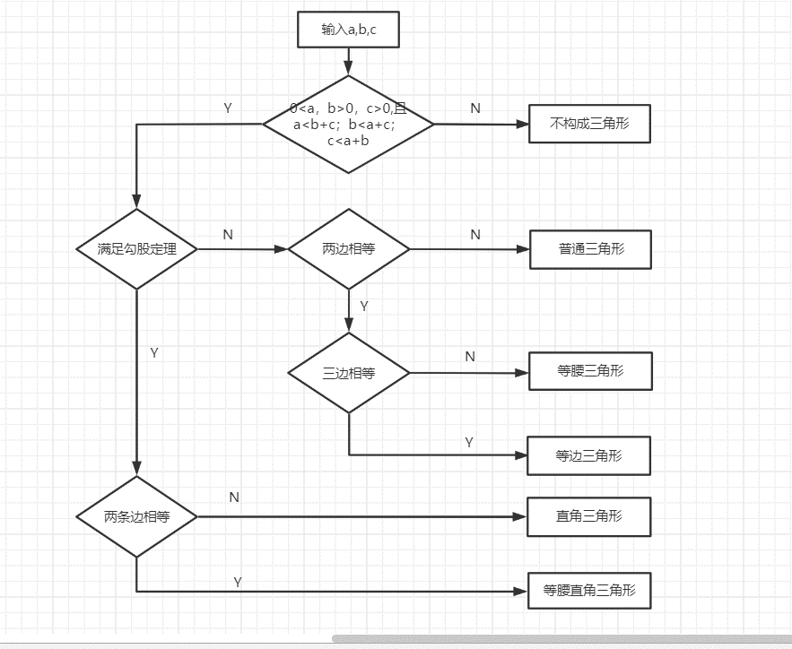

基本测试用例 | 输入数据 | 覆盖路径
不构成三角形 | 0，3，5 | N
普通三角形 | 2，7，8 | YNN
等腰三角形 | 5，5，3 | YNYN
等边三角形 | 5，5，5 | YNYY
直角三角形 | 3，4，5 | YYN
等腰直角三角形 | 1，1，√2 | YYY

